Содержание
 | Информационо-коммерческий каталог

Моноблоки и сплит-системы

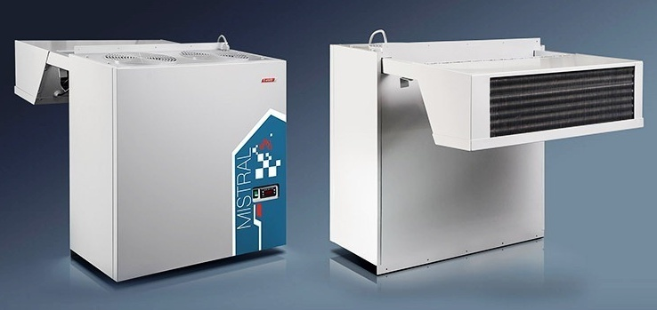
 | Моноблоки:
 |  | > Среднетемпературные моноблоки

 |  | > Среднетемпературные потолочные моноблоки

 |  | > Низкотемпературные моноблоки

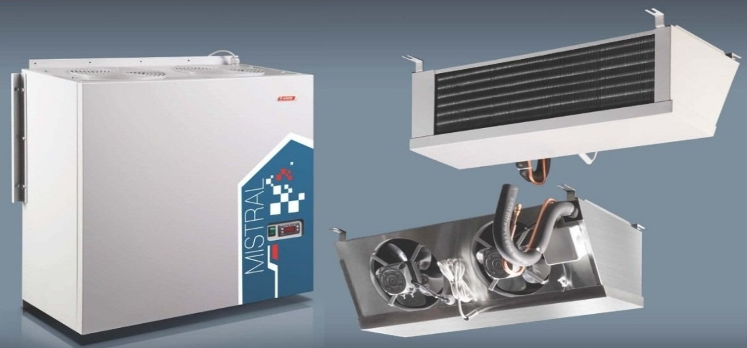
 | Сплит-системы:
 |  | > Среднетемпературные сплит-системы

 |  | > Низкотемпературные сплит-системы

 |  | > Таблица подбора моноблоков

 |  | > Таблица подбора сплит-систем

 | С3.01.10.03.001

Среднетемпературные моноблоки
 | СРЕДНЕТЕМПЕРАТУРНЫЕ МОНОБЛОКИ |  |  |  |  |  |  |  |  |  |  |  |  | > В содержание

 |  |  |  |  |  |  | Европейские комплектующие

 |  |  |  |  |  |  | Богатая стандартная комплектация

 |  |  |  |  |  |  | Широкий выбор моделей

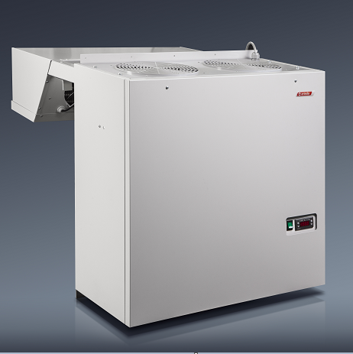
 |  |  |  |  |  | Типоразмеры:
 |  |  |  |  |  | 1-й габарит - серия 103, 105, 107
 |  |  |  |  |  | 2-й габарит - серия 120
 |  |  |  |  |  | 3-й габарит - серия 330
 |  |  |  |  |  | 4-й габарит - серия 235 (зимний комплект в стандарте)
 |  |  |  |  |  | 5-й габарит - серия 335 (зимний комплект в стандарте)

 |  |  |  |  |  | Условия окружающей среды:
 |  |  |  |  |  | Температура: +10 … +40 °С.
 |  |  |  |  |  | Температура: -10 … +40 °С.(только для моноблоков с зимним комплектом)

 |  |  |  |  |  | Технические характеристики:
 |  |  |  |  |  | Номинальное напряжение: 380В, 3 фазы, частота 50Гц.
 |  |  |  |  |  | Номинальное напряжение: 220В, частота 50Гц.

 |  |  |  |  |  | Температурный диапазон:
 |  |  |  |  |  | Среднетемпературный: -5°С … +5 °С.

 |  |  |  |  |  | Стандартная комплектация базовой модели:
 |  |  |  |  |  | Электромонтажный комплект.
 |  |  |  |  |  | Автоматическая система оттаивания испарителя.
 |  |  |  |  |  | Корпус выполнен из оцинкованного металла с полимерным покрытием.
 |  |  |  |  |  | Монитор напряжения (кроме 1 и 2 габаритов)
 |  |  |  |  |  | Автоматический регулятор давления конденсации (на моноблоках 4, 5 габаритов и
 |  |  |  |  |  | моноблоках с зимним комплектом)

 |  |  |  |  |  | Обозначение индексов в наименовании:
 |  |  |  |  |  | F - трехфазное исполнение (если стандартное исполнении однофазное).
 |  |  |  |  |  | P - выносной пульт управления.
 |  |  |  |  |  | W - уличное исполнение (при температуре до -10°С).

 |  |  |  |  |  |  |  |  |  |  | Укажите размер вашей скидки: | 0 | %
Среднетемпературные моноблоки
№ п/п | Модель | Объем камеры, м3 | Габаритные размеры, мм | Потребляе-мая мощность, кВт | Напряжение питания, В |  | Произво-дительность куб.м/ч | Артикул | Наименование | РРЦ в руб, с НДС |  | Отпускная цена в рублях с НДС с учетом скидки 0 %
1 | Мистраль | 2,3 - 8,6 | 835х460х800 | 0.84 | 220 |  | 400 | 1090023 | Моноблок AMS 103 | 52,490 |  | 52,490
2 | Мистраль |  | 835х460х800 | 0.84 | 220 |  | 400 | 1090064 | Моноблок AMS 103P | 64,150 |  | 64,150
3 | Мистраль |  | 835х460х800 | 0.84 | 220 |  | 400 | 1090067 | Моноблок AMS 103W | 65,320 |  | 65,320
4 | Мистраль |  | 835х460х800 | 0.84 | 220 |  | 400 | 1090066 | Моноблок AMS 103PW | 76,980 |  | 76,980
5 | Мистраль | 4-14 | 835х460х800 | 0.89 | 220 |  | 400 | 1090024 | Моноблок AMS 105 | 57,150 |  | 57,150
6 | Мистраль |  | 835х460х800 | 0.89 | 220 |  | 400 | 1090068 | Моноблок AMS 105P | 68,820 |  | 68,820
7 | Мистраль |  | 835х460х800 | 0.89 | 220 |  | 400 | 1090069 | Моноблок AMS 105W | 69,980 |  | 69,980
8 | Мистраль |  | 835х460х800 | 0.89 | 220 |  | 400 | 1090184 | Моноблок AMS 105PW | 81,650 |  | 81,650
9 | Мистраль | 6-21 | 835х460х800 | 1.23 | 220 |  | 400 | 1090025 | Моноблок AMS 107 | 68,700 |  | 68,700
10 | Мистраль |  | 835х460х800 | 1.23 | 220 |  | 400 | 1090070 | Моноблок AMS 107P | 81,420 |  | 81,420
11 | Мистраль |  | 835х460х800 | 1.23 | 220 |  | 400 | 1090072 | Моноблок AMS 107W | 82,340 |  | 82,340
12 | Мистраль |  | 835х460х800 | 1.23 | 220 |  | 400 | 1090071 | Моноблок AMS 107PW | 95,060 |  | 95,060
13 | Мистраль | 12-27 | 835х760х800 | 1.71 | 220 |  | 800 | 1090027 | Моноблок AMS 120 | 81,420 |  | 81,420
14 | Мистраль |  | 835х760х800 | 1.71 | 220 |  | 800 | 1090081 | Моноблок AMS 120P | 93,080 |  | 93,080
15 | Мистраль |  | 835х760х800 | 1.71 | 220 |  | 800 | 1090083 | Моноблок AMS 120W | 98,440 |  | 98,440
16 | Мистраль |  | 835х760х800 | 1.71 | 220 |  | 800 | 1090082 | Моноблок AMS 120PW | 105,910 |  | 105,910
17 | Мистраль |  | 835х760х800 | 1.71 | 220 |  | 800 | 1090079 | Моноблок AMS 120F | 96,230 |  | 96,230
18 | Мистраль | 29-67 | 1057х760х886 | 2.35 | 380 |  | 2000 | 1090034 | Моноблок AMS 330N | 140,190 |  | 140,190
19 | Мистраль |  | 1057х760х887 | 2.35 | 380 |  | 2000 | 1090038 | Моноблок AMS-330NP | 153,260 |  | 153,260
20 | Мистраль |  | 1057х760х888 | 2.35 | 380 |  | 2000 | 1090040 | Моноблок AMS 330NW | 154,310 |  | 154,310
21 | Мистраль |  | 1057х760х888 | 2.35 | 380 |  | 2000 | 1090039 | Моноблок AMS 330NPW | 167,370 |  | 167,370
22 | Мистраль | 40-80 | 1057х760х886 | 3.3 | 380 |  | 2000 | 1090041 | Моноблок AMS 330T | 166,790 |  | 166,790
23 | Мистраль |  | 1057х760х886 | 3.3 | 380 |  | 2000 | 1090042 | Моноблок AMS 330TP | 178,800 |  | 178,800
24 | Мистраль |  | 1057х760х886 | 3.3 | 380 |  | 2000 | 1090044 | Моноблок AMS 330TW | 179,960 |  | 179,960
25 | Мистраль |  | 1057х760х886 | 3.3 | 380 |  | 2000 | 1090043 | Моноблок AMS 330TPW | 191,980 |  | 191,980
26* | Мистраль | 60-142 | 1120х1340х910 | 4.7 | 380 |  | 4000 | 1090050 | Моноблок AMS 235 | 236,990 |  | 236,990
27* | Мистраль |  | 1120х1340х910 | 4.7 | 380 |  | 4000 | 1090060 | Моноблок AMS 235P | 248,660 |  | 248,660
28* | Мистраль | 92-193 | 1150х1810х910 | 5.1 | 380 |  | 6000 | 1090045 | Моноблок AMS 335N | 369,950 |  | 369,950
29* | Мистраль |  | 1150х1810х910 | 5.1 | 380 |  | 6000 | 1090046 | Моноблок AMS 335NP | 381,610 |  | 381,610
30* | Мистраль | 112-270 | 1150х1810х910 | 6.45 | 380 |  | 6000 | 1090049 | Моноблок AMS 335T | 381,730 |  | 381,730
31* | Мистраль |  | 1150х1810х910 | 6.45 | 380 |  | 6000 | 1090051 | Моноблок AMS 335TP | 393,400 |  | 393,400

 | * - оборудование с зимним комплектом в стандартной комплектации.

Среднетемпературные потолочные
 | СРЕДНЕТЕМПЕРАТУРНЫЕ ПОТОЛОЧНЫЕ МОНОБЛОКИ |  |  |  |  |  |  |  |  |  |  |  |  | > В содержание

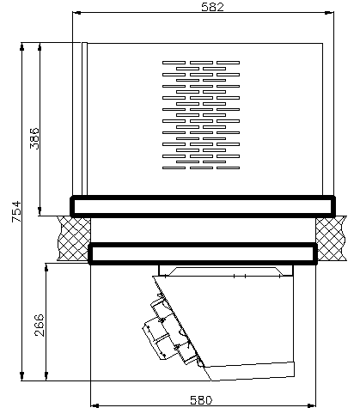
 |  |  |  |  |  |  | Европейские комплектующие

 |  |  |  |  |  |  | Богатая стандартная комплектация

 |  |  |  |  |  | Типоразмеры:
 |  |  |  |  |  | 1-й габарит - серия 103, 105, 107

 |  |  |  |  |  | Условия окружающей среды:
 |  |  |  |  |  | Температура: +10 … +40 °С.

 |  |  |  |  |  | Технические характеристики:
 |  |  |  |  |  | Номинальное напряжение: 220В, частота 50Гц.

 |  |  |  |  |  | Температурный диапазон:
 |  |  |  |  |  | Среднетемпературный: -5°С … +5 °С.

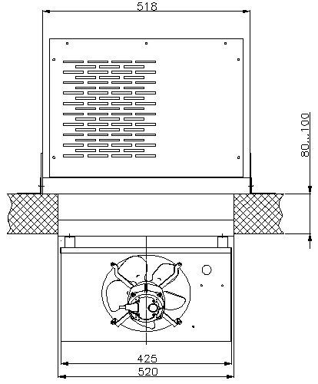
 |  |  |  |  |  | Стандартная комплектация базовой модели:
 |  |  |  |  |  | Электромонтажный комплект.
 |  |  |  |  |  | Автоматическая система оттаивания испарителя.
 |  |  |  |  |  | Корпус выполнен из оцинкованного металла с полимерным покрытием.
 |  |  |  |  |  | Выносной пульт управления.

 |  |  |  |  |  |  |  |  |  |  | Укажите размер вашей скидки: | 0 | %
Среднетемпературные потолочные моноблоки
№ п/п | Модель | Объем камеры, м3 | Габаритные размеры, мм | Потребляе-мая мощность, кВт | Напряжение питания, В |  | Произво-дительность куб.м/ч | Артикул | Наименование | РРЦ в руб, с НДС |  | Отпускная цена в рублях с НДС с учетом скидки 0 %
1 | Мистраль | 2,3 - 8,6 | 582x518x754 | 0.84 | 220 |  | 400 | 1090065 | AMS 103PR | 62,170 |  | 62,170
2 | Мистраль | 4-14 | 582x518x754 | 0.89 | 220 |  | 400 | AMS-105PR.00.00СБ | AMS 105PR | 64,380 |  | 64,380
3 | Мистраль | 6-21 | 582x518x754 | 1.23 | 220 |  | 400 | AMS-107PR.00.00СБ | AMS 107PR | 84,100 |  | 84,100

Низкотемпературные моноблоки
 | НИЗКОТЕМПЕРАТУРНЫЕ МОНОБЛОКИ |  |  |  |  |  |  |  |  |  |  |  |  | > В содержание

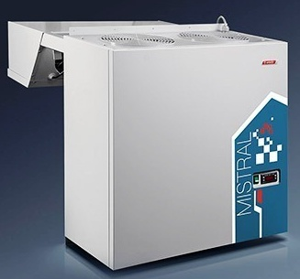
 |  |  |  |  |  |  | Европейские комплектующие

 |  |  |  |  |  |  | Богатая стандартная комплектация

 |  |  |  |  |  |  | Широкий выбор моделей

 |  |  |  |  |  | Типоразмеры:
 |  |  |  |  |  | 1-й габарит - серия 112, 117
 |  |  |  |  |  | 2-й габарит - серия 218, 220
 |  |  |  |  |  | 3-й габарит - серия 330
 |  |  |  |  |  | 4-й габарит - серия 235 (зимний комплект в стандарте)
 |  |  |  |  |  | 5-й габарит - серия 335 (зимний комплект в стандарте)

 |  |  |  |  |  | Условия окружающей среды:
 |  |  |  |  |  | Температура: +10 … +40 °С.
 |  |  |  |  |  | Температура: -10 … +40 °С.(только для моноблоков с зимним комплектом)

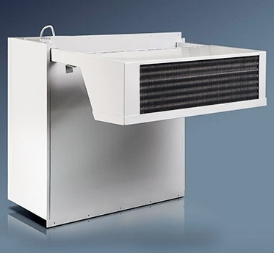
 |  |  |  |  |  | Технические характеристики:
 |  |  |  |  |  | Номинальное напряжение: 380В, 3 фазы, частота 50Гц.
 |  |  |  |  |  | Номинальное напряжение: 220В, частота 50Гц.

 |  |  |  |  |  | Температурный диапазон:
 |  |  |  |  |  | Низкотемпературный: -16°С … -18 °С.

 |  |  |  |  |  | Стандартная комплектация базовой модели:
 |  |  |  |  |  | Электромонтажный комплект.
 |  |  |  |  |  | Автоматическая система оттаивания испарителя.
 |  |  |  |  |  | Корпус выполнен из оцинкованного металла с полимерным покрытием.
 |  |  |  |  |  | Монитор напряжения (кроме 1 и 2 габаритов)
 |  |  |  |  |  | Автоматический регулятор давления конденсации (на моноблоках 4, 5 габаритов и
 |  |  |  |  |  | моноблоках с зимним комплектом)

 |  |  |  |  |  | Обозначение индексов в наименовании:
 |  |  |  |  |  | F - трехфазное исполнение (если стандартное исполнении однофазное).
 |  |  |  |  |  | P - выносной пульт управления.
 |  |  |  |  |  | W - уличное исполнение (при температуре до -10°С).

 |  |  |  |  |  |  |  |  |  |  | Укажите размер вашей скидки: | 0 | %
Низкотемпературные моноблоки
№ п/п | Модель | Объем камеры, м3 | Габаритные размеры (ГхШхВ), мм | Потребляе-мая мощность, кВт | Напряжение питания, В |  | Произво-дительность куб.м/ч | Артикул | Наименование | РРЦ в руб, с НДС |  | Отпускная цена в рублях с НДС с учетом скидки 0 %
1 | Мистраль | 2,3-7,3 | 835х460х800 | 1.1 | 220 |  | 400 | 1090026 | Моноблок ALS 112 | 66,600 |  | 66,600
2 | Мистраль |  | 835х460х800 | 1.1 | 220 |  | 400 | 1090073 | Моноблок ALS 112P | 79,310 |  | 79,310
3 | Мистраль |  | 835х460х800 | 1.1 | 220 |  | 400 | 1090075 | Моноблок ALS 112W | 80,250 |  | 80,250
4 | Мистраль |  | 835х460х800 | 1.1 | 220 |  | 400 | 1090074 | Моноблок ALS 112PW | 92,960 |  | 92,960
5 | Мистраль | 4,2-8,2 | 835х460х800 | 1,34/1,35 | 220 |  | 400 | 1090063 | Моноблок ALS 117 | 70,450 |  | 70,450
6 | Мистраль |  | 835х460х800 | 1,34/1,35 | 220 |  | 400 | 1090076 | Моноблок ALS 117P | 83,160 |  | 83,160
7 | Мистраль |  | 835х460х800 | 1,34/1,35 | 220 |  | 400 | 1090078 | Моноблок ALS 117W | 84,100 |  | 84,100
8 | Мистраль |  | 835х460х800 | 1,34/1,35 | 220 |  | 400 | 1090077 | Моноблок ALS 117PW | 96,810 |  | 96,810
9 | Мистраль | 8-13 | 835х760х800 | 1,45/1,46 | 220 |  | 800 | 1090001 | Моноблок ALS 218 | 83,400 |  | 83,400
10 | Мистраль |  | 835х760х800 | 1,45/1,46 | 220 |  | 800 | 1090007 | Моноблок ALS 218P | 96,110 |  | 96,110
11 | Мистраль |  | 835х760х800 | 1,45/1,46 | 220 |  | 800 | 1090009 | Моноблок ALS 218W | 97,040 |  | 97,040
12 | Мистраль |  | 835х760х800 | 1,45/1,46 | 220 |  | 800 | 1090008 | Моноблок ALS 218PW | 109,760 |  | 109,760
13 | Мистраль |  | 835х760х800 | 1,45/1,46 | 220 |  | 800 | 1090006 | Моноблок ALS 218F | 97,630 |  | 97,630
14 | Мистраль | 15-24 | 835х760х800 | 1.87 | 380 |  | 800 | 1090002 | Моноблок ALS 220 | 112,560 |  | 112,560
15 | Мистраль |  | 835х760х800 | 1.87 | 380 |  | 800 | 1090185 | Моноблок ALS 220P | 125,850 |  | 125,850
16 | Мистраль |  | 835х760х800 | 1.87 | 380 |  | 800 | 1090186 | Моноблок ALS 220W | 126,900 |  | 126,900
17 | Мистраль |  | 835х760х800 | 1.87 | 380 |  | 800 | 1090187 | Моноблок ALS 220PW | 140,190 |  | 140,190
18 | Мистраль | 22-38 | 1057х760х886 | 2.34 | 380 |  | 2000 | 1090004 | Моноблок ALS 330N | 150,460 |  | 150,460
19 | Мистраль |  | 1057х760х886 | 2.34 | 380 |  | 2000 | 1090011 | Моноблок ALS 330NP | 162,470 |  | 162,470
20 | Мистраль |  | 1057х760х886 | 2.34 | 380 |  | 2000 | 1090013 | Моноблок ALS 330NW | 165,740 |  | 165,740
21 | Мистраль |  | 1057х760х886 | 2.34 | 380 |  | 2000 | 1090012 | Моноблок ALS 330NPW | 174,600 |  | 174,600
22 | Мистраль | 30-48 | 1057х760х886 | 3.4 | 380 |  | 2000 | 1090014 | Моноблок ALS 330T | 182,650 |  | 182,650
23 | Мистраль |  | 1057х760х886 | 3.4 | 380 |  | 2000 | 1090016 | Моноблок ALS 330TP | 194,660 |  | 194,660
24 | Мистраль |  | 1057х760х886 | 3.4 | 380 |  | 2000 | 1090018 | Моноблок ALS 330TW | 196,640 |  | 196,640
25 | Мистраль |  | 1057х760х886 | 3.4 | 380 |  | 2000 | 1090017 | Моноблок ALS 330TPW | 207,840 |  | 207,840
26* | Мистраль | 52-88 | 1120х1340х910 | 4.4 | 380 |  | 4000 | 1090003 | Моноблок ALS 235 | 249,470 |  | 249,470
27* | Мистраль |  | 1120х1340х910 | 4.4 | 380 |  | 4000 | 1090056 | Моноблок ALS 235P | 261,140 |  | 261,140
28* | Мистраль | 90-160 | 1150х1810х910 | 6.25 | 380 |  | 6000 | 1090019 | Моноблок ALS 335N | 478,780 |  | 478,780
29* | Мистраль |  | 1150х1810х910 | 6.25 | 380 |  | 6000 | 1090021 | Моноблок ALS 335NP | 490,440 |  | 490,440
30* | Мистраль | 115-195 | 1150х1810х910 | 7.8 | 380 |  | 6000 | 1090029 | Моноблок ALS 335T | 499,300 |  | 499,300
31* | Мистраль |  | 1150х1810х910 | 7.8 | 380 |  | 6000 | 1090031 | Моноблок ALS 335TP | 510,960 |  | 510,960

 | * - оборудование с зимним комплектом в стандартной комплектации.

Среднетемперат. сплит-системы
 | СРЕДНЕТЕМПЕРАТУРНЫЕ СПЛИТ-СИСТЕМЫ |  |  |  |  |  |  |  |  |  |  |  | > В содержание

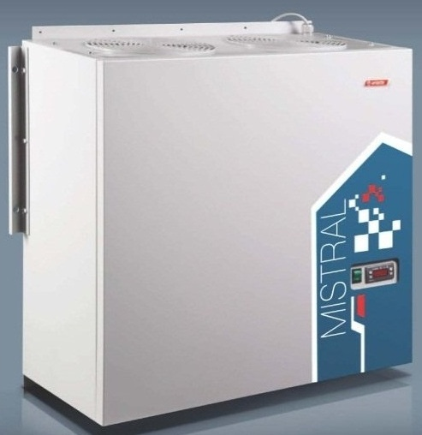
 |  |  |  |  |  |  | Европейские комплектующие

 |  |  |  |  |  |  | Богатая стандартная комплектация

 |  |  |  |  |  |  | Широкий выбор моделей

 |  |  |  |  |  | Типоразмеры:
 |  |  |  |  |  | 1-й габарит - серия 103, 105, 107
 |  |  |  |  |  | 2-й габарит - серия 120
 |  |  |  |  |  | 3-й габарит - серия 330
 |  |  |  |  |  | 4-й габарит - серия 235 (зимний комплект в стандарте)
 |  |  |  |  |  | 5-й габарит - серия 335 (зимний комплект в стандарте)

 |  |  |  |  |  | Условия окружающей среды:
 |  |  |  |  |  | Температура: +10 … +40 °С.
 |  |  |  |  |  | Температура: -10 … +40 °С.(только для сплит-систем с зимним комплектом)

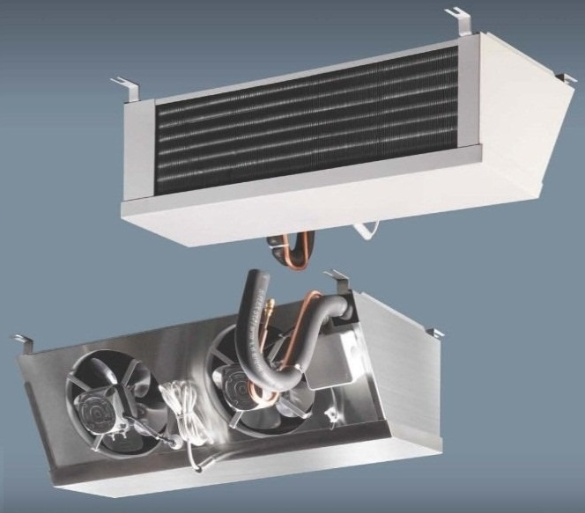
 |  |  |  |  |  | Технические характеристики:
 |  |  |  |  |  | Номинальное напряжение: 380В, 3 фазы, частота 50Гц.
 |  |  |  |  |  | Номинальное напряжение: 220В, частота 50Гц.

 |  |  |  |  |  | Температурный диапазон:
 |  |  |  |  |  | Среднетемпературный: -5°С … +5 °С.

 |  |  |  |  |  | Стандартная комплектация базовой модели:
 |  |  |  |  |  | Электромонтажный комплект.
 |  |  |  |  |  | Автоматическая система оттаивания испарителя.
 |  |  |  |  |  | Корпус выполнен из оцинкованного металла с полимерным покрытием.
 |  |  |  |  |  | Монитор напряжения (кроме 1 и 2 габаритов)
 |  |  |  |  |  | Автоматический регулятор давления конденсации (на сплит-системах 4, 5 габаритов и
 |  |  |  |  |  | сплит-системах с зимним комплектом)

 |  |  |  |  |  | Обозначение индексов в наименовании:
 |  |  |  |  |  | F - трехфазное исполнение (если стандартное исполнении однофазное).
 |  |  |  |  |  | P - выносной пульт управления.
 |  |  |  |  |  | W - уличное исполнение (при температуре до -10°С).

 |  |  |  |  |  |  |  |  |  | Укажите размер вашей скидки: | 0 | %
Среднетемпературные сплит-системы
№ п/п | Модель | Объем камеры, м3 | Потребля-емая мощность, кВт | Напряжение питания, В | Произво-дительность, куб.м/ч |  | Артикул | Наименование | РРЦ в руб, с НДС |  | Отпускная цена в рублях с НДС с учетом скидки 0 %
1 | Мистраль | 2,3 - 8,6 | 0.84 | 220 | 400 |  | 1090113 | Сплит-система KMS 103 | 69,290 |  | 69,290
2 | Мистраль |  | 0.84 | 220 | 400 |  | 1090143 | Сплит-система KMS 103P | 81,990 |  | 81,990
3 | Мистраль |  | 0.84 | 220 | 400 |  | 1090145 | Сплит-система KMS 103W | 82,930 |  | 82,930
4 | Мистраль |  | 0.84 | 220 | 400 |  | 1090144 | Сплит-система KMS 103PW | 95,640 |  | 95,640
5 | Мистраль | 4-14 | 0.89 | 220 | 400 |  | 1090115 | Сплит-система KMS 105 | 68,240 |  | 68,240
6 | Мистраль |  | 0.89 | 220 | 400 |  | 1090146 | Сплит-система KMS 105P | 73,890 |  | 73,890
7 | Мистраль |  | 0.89 | 220 | 400 |  | 1090148 | Сплит-система KMS 105W | 81,070 |  | 81,070
8 | Мистраль |  | 0.89 | 220 | 400 |  | 1090147 | Сплит-система KMS 105PW | 88,990 |  | 88,990
9 | Мистраль | 6-21 | 1.23 | 220 | 400 |  | 1090114 | Сплит-система KMS 107 | 81,870 |  | 81,870
10 | Мистраль |  | 1.23 | 220 | 400 |  | 1090165 | Сплит-система KMS 107W | 93,540 |  | 93,540
11 | Мистраль |  | 1.23 | 220 | 400 |  | 1090149 | Сплит-система KMS 107P | 90,630 |  | 90,630
12 | Мистраль |  | 1.23 | 220 | 400 |  | 1090164 | Сплит-система KMS 107PW | 102,170 |  | 102,170
13 | Мистраль | 12-27 | 1.71 | 220 | 800 |  | 1090105 | Сплит-система KMS 120 | 99,370 |  | 99,370
14 | Мистраль |  | 1.71 | 220 | 800 |  | 1090166 | Сплит-система KMS 120P | 108,820 |  | 108,820
15 | Мистраль |  | 1.71 | 220 | 800 |  | 1090168 | Сплит-система KMS 120W | 113,020 |  | 113,020
16 | Мистраль |  | 1.71 | 220 | 800 |  | 1090167 | Сплит-система KMS 120PW | 119,560 |  | 119,560
17 | Мистраль | 29-67 | 2.35 | 380 | 2000 |  | 1090106 | Сплит-система KMS 330N | 150,460 |  | 150,460
18 | Мистраль |  | 2.35 | 380 | 2000 |  | 1090175 | Сплит-система KMS 330NP | 163,520 |  | 163,520
19 | Мистраль |  | 2.35 | 380 | 2000 |  | 1090177 | Сплит-система KMS 330NW | 164,450 |  | 164,450
20 | Мистраль |  | 2.35 | 380 | 2000 |  | 1090176 | Сплит-система KMS 330NPW | 177,510 |  | 177,510
21 | Мистраль | 40-80 | 3.3 | 380 | 2000 |  | 1090107 | Сплит-система KMS 330T | 169,350 |  | 169,350
22 | Мистраль |  | 3.3 | 380 | 2000 |  | 1090179 | Сплит-система KMS 330TP | 181,830 |  | 181,830
23 | Мистраль |  | 3.3 | 380 | 2000 |  | 1090181 | Сплит-система KMS 330TW | 170,980 |  | 170,980
24 | Мистраль |  | 3.3 | 380 | 2000 |  | 1090180 | Сплит-система KMS-330TPW | 194,660 |  | 194,660
25* | Мистраль | 60-142 | 4.7 | 380 | 4000 |  | 1090116 | Сплит-система KMS 235 | 252,510 |  | 252,510
26* | Мистраль |  | 4.7 | 380 | 4000 |  | 1090169 | Сплит-система KMS 235P | 261,030 |  | 261,030
27* | Мистраль | 92-193 | 5.1 | 380 | 6000 |  | 1090108 | Сплит-система KMS 335N | 391,760 |  | 391,760
28* | Мистраль |  | 5.1 | 380 | 6000 |  | 1090182 | Сплит-система KMS 335NР | 400,390 |  | 400,390
29* | Мистраль | 112-270 | 6.45 | 380 | 6000 |  | 1090117 | Сплит-система KMS 335T | 407,980 |  | 407,980
30* | Мистраль |  | 6.45 | 380 | 6000 |  | 1090183 | Сплит-система KMS 335TР | 416,600 |  | 416,600

 | * - оборудование с зимним комплектом в стандартной комплектации.

